Bénin
 | Bénin - COURBE DES TAUX 18/09/2020

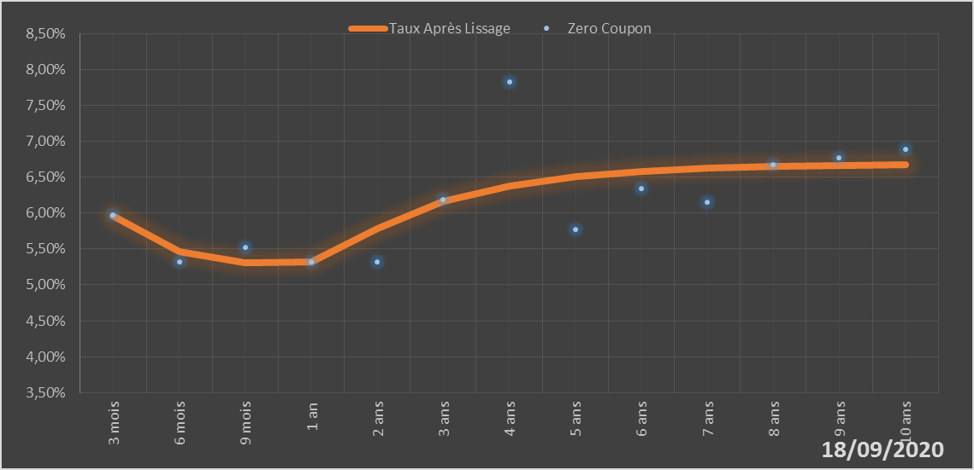
 |  | Maturité | Zero Coupon | Taux Après Lissage
 |  | 3 mois | 5.9724% | 5.9561%
 |  | 6 mois | 5.3251% | 5.4598%
 |  | 9 mois | 5.5162% | 5.3040%
 |  | 1 an | 5.3212% | 5.3185%
 |  | 2 ans | 5.3151% | 5.7863%
 |  | 3 ans | 6.1908% | 6.1599%
 |  | 4 ans | 7.8288% | 6.3769%
 |  | 5 ans | 5.7739% | 6.5033%
 |  | 6 ans | 6.3381% | 6.5787%
 |  | 7 ans | 6.1511% | 6.6238%
 |  | 8 ans | 6.6683% | 6.6503%
 |  | 9 ans | 6.7715% | 6.6650%
 |  | 10 ans | 6.8835% | 6.6723%

2020-09-18
oui

Bénin

